거래처 관리
화면 구성 (거래처 마스터 FM_CUST) |  |  |  |  |  |  |  |  | 기능 상세

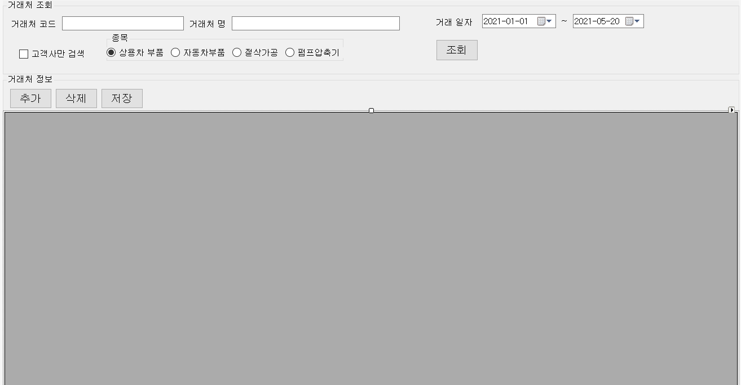
 |  |  |  |  |  |  |  |  | 1. 고객사만 검색 시 테이블의 CUSTTYPE 가 C 인것만 검색한다
 |  |  |  |  |  |  |  |  | 2. 종목 라디오 버튼 선택 시 해당 종목의 거래처를 검색한다
 |  |  |  |  |  |  |  |  | . EX) 고객사 선택및 상용차 부품 선택 시 해당 되는 데이터만 검색
 |  |  |  |  |  |  |  |  | 3. 조회 버튼 으로 조회 조건을 실행하여 그리드에 표현한다
 |  |  |  |  |  |  |  |  | 4. 추가, 삭제, 저장 버튼으로 데이터를 관리한다.
 |  |  |  |  |  |  |  |  | 5. 거래처 코드 및 거래처 타입은 수정 할 수 없다
 |  |  |  |  |  |  |  |  | - 신규 추가 일 경우 입력가능
 |  |  |  |  |  |  |  |  | 6 거래처코드 및 거래처 타입, 거래 일자 미입력 후 저장 시 메시지 호출
 |  |  |  |  |  |  |  |  | 7. 등록일시 는 등록하는 시간, 등록자는 로그인 한 사용자 ID 를 나타낸다
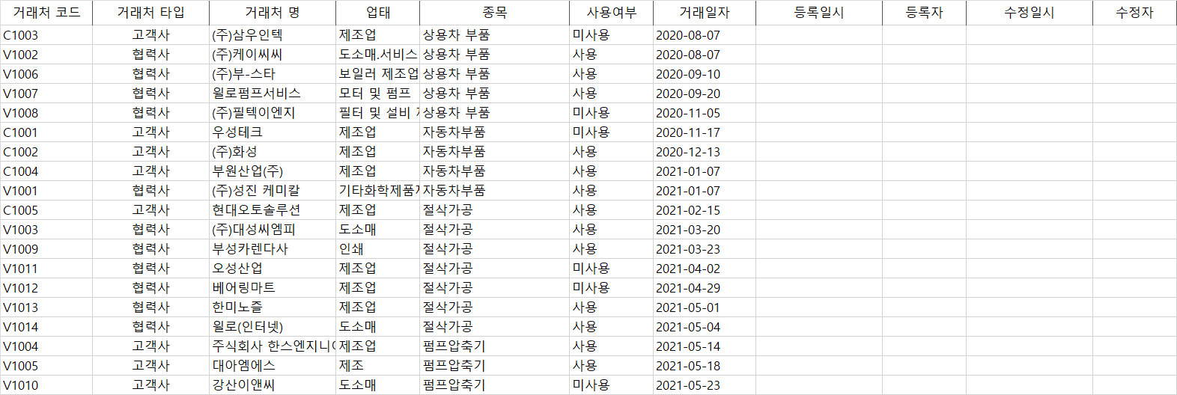
 |  |  |  |  |  |  |  |  | 8. 거래처 타입
 |  |  |  |  |  |  |  |  | - C : 고객사 , V : 협력사 로 표현
 |  |  |  |  |  |  |  |  | - 저장 및 추가 시 고객사 일 경우 C 로 등록 협력사 일 경우 V 로 등록 한다 이외 의 값 입력 시 C 로 자동 등록
 |  |  |  |  |  |  |  |  | 9. 사용여부
 |  |  |  |  |  |  |  |  | - Y : 사용, N : 미사용 으로 표현
 |  |  |  |  |  |  |  |  | - 저장 및 추가 시 미사용 일 경우 "N" 으로 등록 사용 일 경우 "Y" 로 등록한다 이외의 값 입력 시 Y 로 자동 등록

데이터 (TB_CUST_DSH) , Key = CUSTCODE , CUSTTYPE

CUSTCODE | CUSTTYPE | CUSTNAME | BIZCLASS | BIZTYPE | USEFLAG | FIRSTDATE | MAKEDATE | MAKER | EDITDATE | EDITOR
VARCHAR(10) | VARCHAR(1) | VARCHAR(100) | VARCHAR(20) | VARCHR(20) | VARCHAR(1) | VARCHAR(10) | DATETIME | VARCHAR(10) | DATETIME | VARCHAR(30)
C1003 | C | (주)삼우인텍 | 제조업 | 상용차 부품 | N | 2020-08-07
V1002 | V | (주)케이씨씨 | 도소매.서비스 | 상용차 부품 | Y | 2020-08-07
V1006 | V | (주)부-스타 | 보일러 제조업 | 상용차 부품 | Y | 2020-09-10
V1007 | V | 윌로펌프서비스 | 모터 및 펌프 | 상용차 부품 | Y | 2020-09-20
V1008 | V | (주)필텍이엔지 | 필터 및 설비 제조 | 상용차 부품 | N | 2020-11-05
C1001 | C | 우성테크 | 제조업 | 자동차부품 | N | 2020-11-17
C1002 | C | (주)화성 | 제조업 | 자동차부품 | N | 2020-12-13
C1004 | C | 부원산업(주) | 제조업 | 자동차부품 | Y | 2021-01-07
V1001 | V | (주)성진 케미칼 | 기타화학제품제조 | 자동차부품 | Y | 2021-01-07
C1005 | C | 현대오토솔루션 | 제조업 | 절삭가공 | Y | 2021-02-15
V1003 | V | (주)대성씨엠피 | 도소매 | 절삭가공 | N | 2021-03-20
V1009 | V | 부성카렌다사 | 인쇄 | 절삭가공 | N | 2021-03-23
V1011 | V | 오성산업 | 제조업 | 절삭가공 | N | 2021-04-02
V1012 | V | 베어링마트 | 제조업 | 절삭가공 | N | 2021-04-29
V1013 | V | 한미노즐 | 제조업 | 절삭가공 | Y | 2021-05-01
V1014 | V | 윌로(인터넷) | 도소매 | 절삭가공 | Y | 2021-05-04
V1004 | C | 주식회사 한스엔지니어링 | 제조업 | 펌프압축기 | Y | 2021-05-14
V1005 | C | 대아엠에스 | 제조 | 펌프압축기 | N | 2021-05-18
V1010 | C | 강산이앤씨 | 도소매 | 펌프압축기 | N | 2021-05-23

